マップ5ページ目
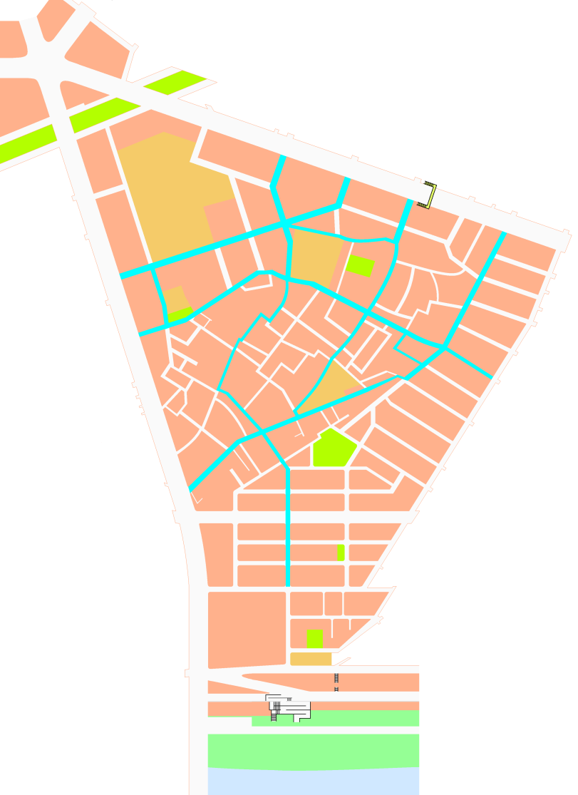

ぜん
かく
にん
とび出さないで！かならず止まって安全確認！
あん
と
だ
3
4
5
6
7
8
止まれ
1
2
27
24
26
23
のざときたこうえん
野里北公園
ろうじん いこ いえ
老人憩いの家
17
13
15
16
28
14
13
19
18
20
ひとりで遊びに行かない！
あそ
い
車に気をつけよう！
くるま
き
21
22
よどしょうぎょう こうとうがっこう
淀商業高等学校
のざとしょうがっこう
野里小学校
のざとにしこうえん
野里西公園
にしよどびょういん
西淀病院
はなかわじんじゃ
鼻川神社
はなかわにしこうえん
花川西公園
かいかん
コミュニティ会館
にしよどがわとしょかん
西淀川図書館
にしよどがわくやくしょ
西淀川区役所
あいこうじどうゆうえん
愛光児童遊園
こうばん
こく
どう
せん
ごう
国
道
２
号
線
姫島通
ひめじまどおり
川
淀
通
よ
ど
わ
どおり
が
のざとほいくしょ
野里保育所
通学路
つうがくろ
気をつける所
き
ところ
ぜ
ん
し
ん
マ
ッ
プ
野里
の ざ と
のざとこうえん
野里公園
店
商
野
里
町
本
街
のざとすみよしじんじゃ
野里住吉神社
のざとしんりょうじょ
野里診療所
こ
1
2
3
4
5
6
7
12
11
9
17
15
16
18
8
19
14
20
22
21
23
24
25
27
26
29
28
10
29
29
25
13
信号はかならず守ろう！
しん
ごう
まも
10
11
9
12

